F-DIREMS-017
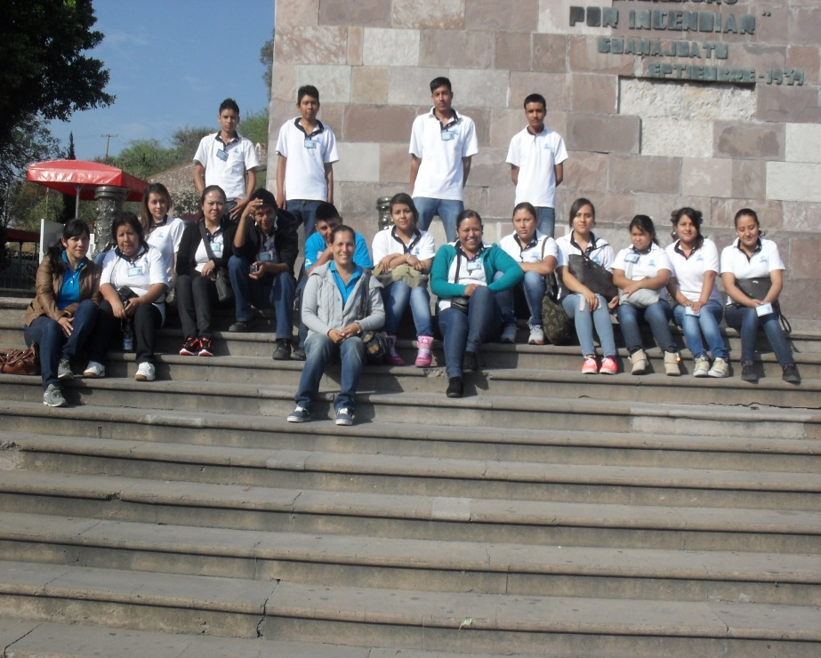
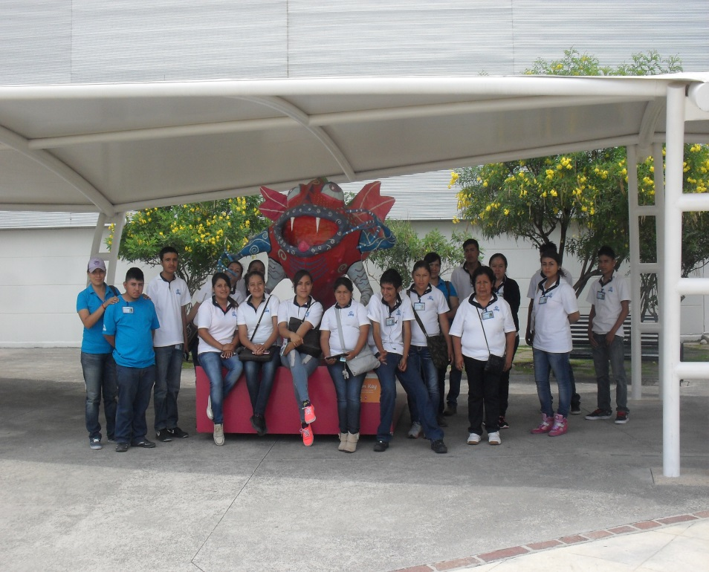
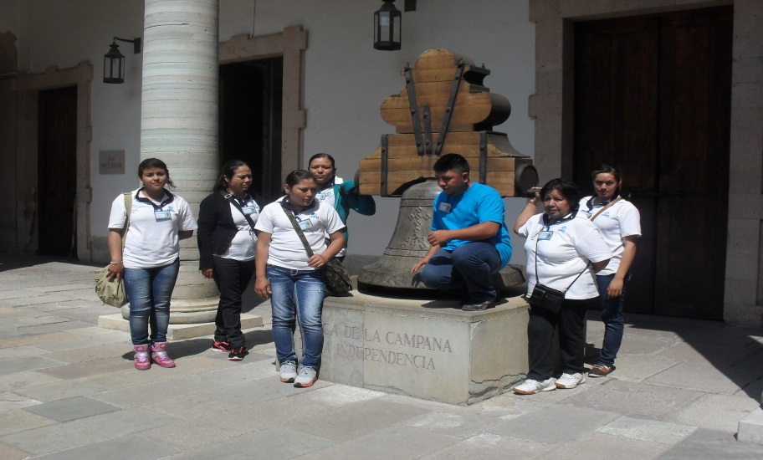
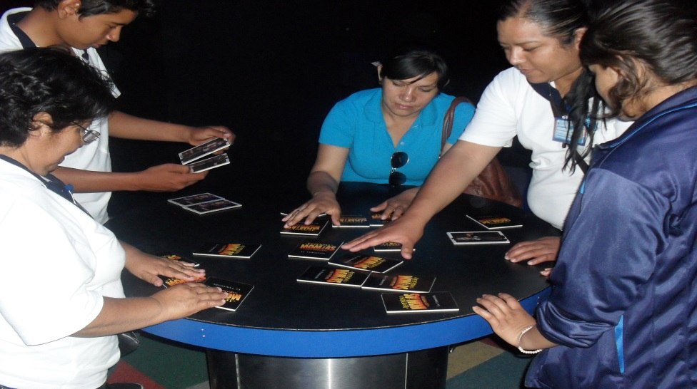
 |  | EVALUACIÓN DE VISITA ACADÉMICA |  |  |  |  |  | Codificación | F-DIREMS-017
 |  |  |  |  |  |  |  | No. Rev. | 0
 |  |  |  |  |  |  |  | Emision | 2015-10-22
Telebachillerato Comunitario: |  |  | Cerro Prieto del Carmen
Lugar que se visitó: |  |  | Silao (Recorrido), Guanajuato, Gto, (Parque Bicentenario)
Fecha de la visita: |  | 10 de Junio del 2016
Reporte de la Visita
Desarrolle el reporte de la visita, indicando las competencias que se desarrollaron así como las experiencia adquirida de los alumnos del Telebachillerato Comunitario. El punto de reunión fue en el Kiosco de la comunidad todos estuvieron muy puntuales e respetando las indicaciones que se les dio. Posteriormente se dio inicio al ciudad de Guanajuato capital donde primero que nada se visitó a el Pípila y se escuchó un poco de la historia, en seguida nos fuimos a el Teatro Juárez, Y de ahí nos fuimos a la Alhóndiga de Granaditas y se observaron todas las salas y los alumnos se mostraron interesados por las personalidades que participaron en la independencia de México, la campana de dolores etc. Por ultimo nos retiramos para continuar al parque Bicentenario en el cual los alumnos se mostraron independientes y que el motivo de la visita es para que los conocimientos adquiridos en el Bachillerato se les refuercen aún más viviendo y conociendo los antecedentes de nuestra historia. Y pos último nos retiramos a la comunidad Cerro Prieto del Carmen. Las competencias que se desarrollaron por asignatura fueron: CIENCIAS EXPERIMENTALES 1. Valora de forma crítica y responsable los beneficios y riesgos que trae consigo el desarrollo de la ciencia y la aplicación de la tecnología en un contexto histórico-social, para dar solución a problemas. 4. Evalúa los factores y elementos de riesgo físico, químico y biológico presentes en la naturaleza que alteran la calidad de vida de una población para proponer medidas preventivas. 11. Propone y ejecuta acciones comunitarias hacia la protección del medio y la biodiversidad para la preservación del equilibrio ecológico. COMUNICACION 1. Utiliza la información contenida en diferentes textos para orientar sus intereses en ámbitos diversos. 10. Analiza los beneficios e inconvenientes del uso de las tecnologías de la información y la comunicación para la optimización de las actividades cotidianas CIENCIAS SOCIALES 1. Asume un comportamiento ético
EVALUACIÓN
Indique con una "X"
ASPECTOS A EVALUAR |  |  | EXCELENTE | BUENO | REGULAR | MALO | DEFICIENTE
PUNTUALIDAD |  |  | X
DOMINIO DE TEMA DEL GUIA |  |  | X
CONTENIDO DE TEMA DE LA VISITA |  |  | X
CUMPLIÓ CON OBJETIVO |  |  | X
ALIMENTOS |  |  |  |  | X
INSTALACIONES |  |  | X
GENERÓ PARTICIPACIÓN GRUPAL |  |  | X
QUE CALIFICACIÓN GLOBAL ASIGNA |  |  | 9.0

PARTICIPANTES
ALUMNOS | DOCENTES | PADRES DE FAMILIA |  | OTROS | TOTAL DE PARTICIPANTES
17 | 3 | 0 |  |  | 20

Adjunte Evidencia Fotográfica

